上吹型VRV管路選用表(計算工具)
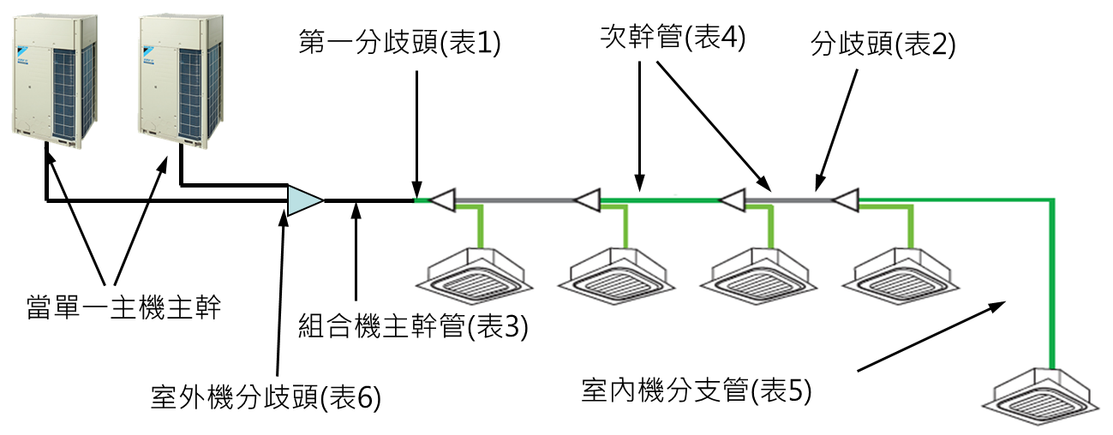 |  |  |  |  |  |  |  |  |  |  | 適用於上吹型VRV

 |  |  |  |  |  |  |  |  |  |  | VRVA、VRVH

 |  |  |  |  |  |  |  |  |  |  |  |  |  | HP | 單機數量
 |  |  |  |  |  |  |  |  |  |  |  |  |  | 8 | 1
 |  |  |  |  |  |  |  |  |  |  |  |  |  | 10 | 1
 |  |  |  |  |  |  |  |  |  |  |  |  |  | 12 | 1
 |  |  |  |  |  |  |  |  |  |  |  |  |  | 14 | 1
連結率： | 94% |  |  |  |  |  |  |  |  |  |  |  |  | 16 | 1
室外機台數： | 2 |  |  |  |  |  |  |  |  |  |  |  |  | 18 | 1
 |  | 表1 第一分歧頭選用表(室外機) |  |  |  |  |  |  | 表6 室外機組合機分歧頭選用表 |  |  |  |  | 20 | 1
輸入室外機HP | 34 | 室外機機型 |  |  | 第一分歧頭 |  | 代號 |  | 室外機台數 |  | 分歧頭 |  | 代號 | 22 | 2
輸入室內機能力指數 | 100 | — | HP= | 6 | KHRP26A22T |  | TJ1 |  | 2 |  | BHFP22P100 |  | TM2 | 24 | 2
 | 100 | 8 | ≦ HP ≦ | 10 | KHRP26A33T |  | TJ2 |  | 3 |  | BHFP22P151 |  | TM3 | 26 | 2
 | 100 | 12 | ≦ HP ≦ | 22 | KHRP26A72T |  | TJ3 |  |  |  |  |  |  | 28 | 2
 | 100 | 24 | ≦ HP | — | KHRP26A73T+KHRP26M73TP |  | TJ4 |  |  |  |  |  |  | 30 | 2
 | 100 |  |  |  |  |  |  |  |  |  |  |  |  | 32 | 2
 | 100 | 表2 分歧頭選用表(室內機) |  |  |  |  |  |  |  |  |  |  |  | 34 | 2
 | 100 | 室內機標稱能力總和X |  |  | 分歧頭 |  | 代號 |  |  |  |  |  |  | 36 | 2
 | 100 | — | X< | 200 | KHRP26A22T |  | TJ1 |  |  |  |  |  |  | 38 | 2
 |  | 200 | ≦ X< | 290 | KHRP26A33T |  | TJ2 |  |  |  |  |  |  | 40 | 2
 |  | 290 | ≦ X< | 640 | KHRP26A72T |  | TJ3 |  |  |  |  |  |  | 42 | 3
 |  | 640 | ≦ X | — | KHRP26A73T+KHRP26M73TP |  | TJ4 |  |  |  |  |  |  | 44 | 3
 |  |  |  |  |  |  |  |  |  |  |  |  |  | 46 | 3
 |  | 表3 主幹管選用表(室外機) |  |  |  |  |  |  |  |  |  |  |  | 48 | 3
 |  | 室外機機型 |  |  | 液管 | 氣管 |  | 代號 | 預留套管尺寸 |  |  |  |  | 50 | 3
 |  |  |  |  | 外徑 × 最小管壁厚度 |  |  |  | 1組管 |  | 2組管 |  | 3組管 | 52 | 3
 |  | — | HP = | 8 | Ø9.5 × 0.8 | Ø19.1 × 0.8 |  | TR3 | 80Ø(3") |  | 100Ø(4") |  | 125Ø(5") | 54 | 3
 |  | — | HP = | 10 | Ø9.5 × 0.8 | Ø22.2 × 0.8 |  | TR4 | 100Ø(4") |  | 150Ø(6")或(4"×2) |  | 200Ø(8")或(4"×3) | 56 | 3
 |  | 12 | ≦ HP ≦ | 16 | Ø12.7 × 0.8 | Ø28.6 × 0.99 |  | TR5 | 125Ø(5") |  | 150Ø(6")或(5"×2) |  | 200Ø(8")或(5"×3) | 58 | 3
 |  | 18 | ≦ HP ≦ | 22 | Ø15.9 × 0.99 | Ø28.6 × 0.99 |  | TR6 |  |  |  |  |  | 60 | 3
 |  | — | HP = | 24 | Ø15.9 × 0.99 | Ø34.9 × 1.21 |  | TR7 | 150Ø(6")或(2"+4") |  | 150Ø(6"×2) |  | 150Ø(6"×3)
 |  | 26 | ≦ HP ≦ | 34 | Ø19.1 × 0.8 | Ø34.9 × 1.21 |  | TR8
 |  | 36 | ≦ HP ≦ | 60 | Ø19.1 × 0.8 | Ø41.3 × 1.43 |  | TR9 | 150Ø(6")或(2"+5")
 |  | ※ 連結率較高時，次幹管可能會大於主幹管尺寸，則主幹管必須放大與次幹管相同尺寸。
 |  | ※ 室外機配置至最遠室內機最大等效管長>90m→主幹管須放大

 |  | 表4 次幹管選用表(室內機)
 |  | 室內機 |  |  | 液管 | 氣管 |  | 代號 | 預留套管尺寸(組數)
 |  | 標稱能力總和X |  |  | 外徑 × 最小管壁厚度 |  |  |  | 1組管 |  | 2組管 |  | 3組管
 |  | — | X< | 150 | Ø9.5 × 0.8 | Ø15.9 × 0.99 |  | TR2 | 80Ø(3") |  | 100Ø(4") |  | 125Ø(5")
 |  | 150 | ≦ X < | 200 | Ø9.5 × 0.8 | Ø19.1 × 0.8 |  | TR3
 |  | 200 | ≦ X < | 290 | Ø9.5 × 0.8 | Ø22.2 × 0.8 |  | TR4 | 100Ø(4") |  | 150Ø(6")或(4"×2) |  | 200Ø(8")或(4"×3)
 |  | 290 | ≦ X < | 420 | Ø12.7 × 0.8 | Ø28.6 × 0.99 |  | TR5 | 125Ø(5") |  | 150Ø(6")或(5"×2) |  | 200Ø(8")或(5"×3)
 |  | 420 | ≦ X < | 640 | Ø15.9 × 0.99 | Ø28.6 × 0.99 |  | TR6
 |  | 640 | ≦ X < | 920 | Ø19.1 × 0.8 | Ø34.9 × 1.21 |  | TR8 | 150Ø(6")或(2"+4") |  | 150Ø(6"×2) |  | 150Ø(6"*3)
 |  | 920 | ≦ X | — | Ø19.1 × 0.8 | Ø41.3 × 1.43 |  | TR9 | 150Ø(6")或(2"+5")
total | 800

 |  | 表5 室內機分支管選用表
 |  | 室內機機型 |  |  | 液管 | 氣管 |  | 代號 | 套管尺寸
 |  |  |  |  | 外徑 × 最小管壁厚度 |  |  |  | 1組 | 2組 | 3組
 |  | 20,25,32,40,50 |  |  | Ø6.4 × 0.8 | Ø12.7 × 0.8 |  | TR1 | 3" | 4" | 3"×2
 |  | 63,80,100,125,140 |  |  | Ø9.5 × 0.8 | Ø15.9 × 0.99 |  | TR2 | 3" | 4" | 3"×2
 |  | 200 |  |  | Ø9.5 × 0.8 | Ø19.1 × 0.8 |  | TR3 | 3" | 4" | 3"×2
 |  | 250 |  |  | Ø9.5 × 0.8 | Ø22.2 × 0.8 |  | TR4 | 4" | 4"×2 | 4"×3

 |  | ※ 室外機配置至最遠室內機最大等效管長>90m→主幹管須放大(VRV A 、 H)
 |  | 室外機機型 |  |  | 液管 | 氣管 |  | 預留套管尺寸
 |  |  |  |  | 外徑 × 最小管壁厚度 |  |  | 1組管 |  | 2組管 |  | 3組管
 |  | — | HP= | 8 | Ø12.7 × 0.8 | Ø22.2 × 0.8 |  | 100Ø(4") |  | 150Ø(6")(4"×2) |  | 200Ø(8")(4"×3)
 |  | — | HP= | 10 | Ø12.7 × 0.8 | Ø25.4 × 0.88 |  | 125Ø(5") |  | 150Ø(6")或(5"×2) |  | 200Ø(8")或(5"×3)
 |  | 12 | ≦ HP ≦ | 14 | Ø15.9 × 0.99 | Ø28.6 × 0.99 |  | 125Ø(5") |  | 150Ø(6")或(5"×2) |  | 200Ø(8")或(5"×3)
 |  | — | HP= | 16 | Ø15.9 × 0.99 | Ø31.8 × 1.1 |  | 125Ø(5") |  | 150Ø(6")或(5"×2) |  | 200Ø(8")或(5"×3)
 |  | 18 | ≦ HP ≦ | 22 | Ø19.1 × 0.8 | Ø31.8 × 1.1 |  | 150Ø(6")或(2"+4") |  | 150Ø(6"×2) |  | 150Ø(6"*3)
 |  | — | HP= | 24 | Ø19.1 × 0.8 | Ø34.9 × 1.21 |  | 150Ø(6")或(2"+4") |  | 150Ø(6"×2) |  | 150Ø(6"*3)
 |  | 26 | ≦ HP ≦ | 34 | Ø22.2 × 0.8 | Ø38.1 × 1.32 |  | 150Ø(6")或(2"+4") |  | 150Ø(6"×2) |  | 150Ø(6"*3)
 |  | 36 | ≦ HP ≦ | 60 | Ø22.2 × 0.8 | Ø41.3 × 1.43 |  | 200Ø(8")或(3"+4") |  | 200Ø(8"×2) |  | 200Ø(8"×3)

側吹型VRV-S管路選用表(計算工具)
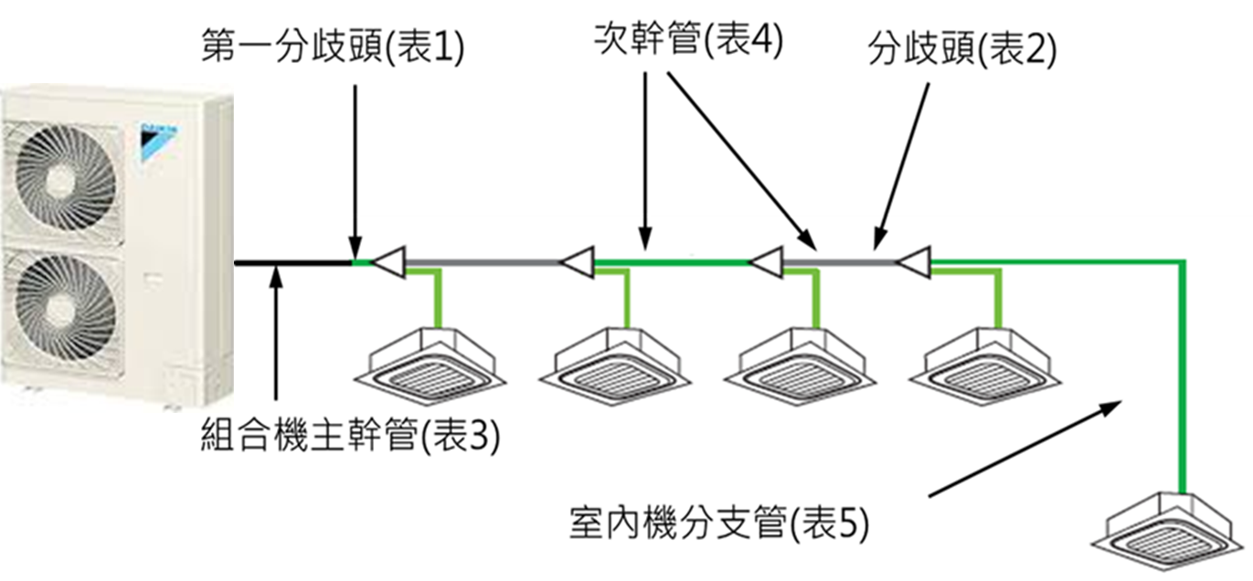 |  |  |  |  |  |  |  |  |  |  |  |  | 適用於上吹型VRV

 |  |  |  |  |  |  |  |  |  |  |  |  | VRV-S、VRV mini

 | 連結率 | 80% |  |  |  |  |  |  |  |  |  |  | 側吹型VRV室外機標稱能力X |  |  | 型號 | 能力指數 | 電源規格
 |  |  |  |  |  |  |  |  |  |  |  |  | 型號 | 能力指數 |  | RSUYQ112AVT | 100 | 單相220V
 |  |  |  | 表1 第一分歧頭選用表(室外機) |  |  |  |  |  |  |  |  | RSUYQ112AVT | 100 |  | RSUYQ125AVT | 112.5 | 單相220V
選擇室外機型號清單 |  | 100 | RSUYQ112AVT | 室外機標稱能力 X |  |  | 第一分歧頭 |  | 代號 |  |  |  | RSUYQ125AVT | 112.5 |  | RSUYQ140AVT | 125 | 單相220V
輸入室內機能力指數X |  | 40 | 單相220V | — | X < | 200 | KHRP26A22T |  | TJ1 |  |  |  | RSUYQ140AVT | 125 |  | RSUYQ160AVT | 150 | 單相220V
 |  | 40 |  | 200 | ≦ X ≦ | 250 | KHRP26A33T |  | TJ2 |  |  |  | RSUYQ160AVT | 150 |  | RXYCQ4BVLT | 100 | 單相220V
 |  |  |  | 300 | = X |  | KHRP26A72T |  | TJ3 |  |  |  | RXYCQ4BVLT | 100 |  | RXYCQ5BVLT | 112 | 單相220V
 |  |  |  |  |  |  |  |  |  |  |  |  | RXYCQ5BVLT | 112 |  | RXYCQ6BVLT | 125 | 單相220V
 |  |  |  |  |  |  |  |  |  |  |  |  | RXYCQ6BVLT | 125 |  | RXYMQ8TTLT | 200 | 三相220V
 |  |  |  | 表2 分歧頭選用表(室內機) |  |  |  |  |  |  |  |  | RXYMQ8TTLT | 200 |  | RXYMQ10TTLT | 223 | 三相220V
 |  |  |  | 室內機標稱能力總和 X |  |  | 分歧頭 |  | 代號 |  |  |  | RXYMQ10TTLT | 223 |  | RXYMQ10ARYLT | 250 | 三相380V
 |  |  |  | — | X< | 200 | KHRP26A22T |  | TJ1 |  |  |  | RXYMQ10ARYLT | 250 |  | RXYMQ12ARYLT | 300 | 三相380V
 |  |  |  | 200 | ≦ X< | 290 | KHRP26A33T |  | TJ2 |  |  |  | RXYMQ12ARYLT | 300 |  | RXYMQ8TYLT | 180 | 三相380V
 |  |  |  | 290 | ≦ X< | 640 | KHRP26A72T |  | TJ3 |  |  |  | RXYMQ8TYLT | 180 |  | RXYMQ10TYLT | 215 | 三相380V
 |  |  |  | 640 | ≦ X | — | KHRP26A73T+KHRP26M73TP |  | TJ4 |  |  |  | RXYMQ10TYLT | 215

 |  |  |  | 表3 主幹管選用表(室外機)
 |  |  |  | 室外機機型 |  |  | 液管 | 氣管 |  | 代號 | 預留套管尺寸
 |  |  |  |  |  |  | 外徑 × 管壁厚度 |  |  |  | 1組管 |  | 2組管 |  | 3組管
 |  |  |  | — | HP = | 125 | Ø9.5 × 0.8 | Ø15.9 × 0.99 |  | TR2 | 80Ø(3") |  | 100Ø(4") |  | 125Ø(5")
 |  |  |  | 150 | ≦ HP ≦ | 200 | Ø9.5 × 0.8 | Ø19.1 × 0.8 |  | TR3 | 80Ø(3") |  | 100Ø(4") |  | 125Ø(5")
 |  |  |  | 215 | ≦ HP ≦ | 250 | Ø9.5 × 0.8 | Ø22.2 × 0.8 |  | TR4 | 100Ø(4") |  | 150Ø(6")或(4"×2) |  | 200Ø(8")或(4"×3)
 |  |  |  | 300 | = HP | — | Ø12.7 × 0.8 | Ø25.4 × 0.88 |  |  | 125Ø(5") |  | 150Ø(6")或(5"×2) |  | 200Ø(8")或(5"×3)
 |  |  |  | ※ 連結率較高時，次幹管可能會大於主幹管尺寸，則主幹管必須放大與次幹管相同尺寸。
 |  |  |  | ※ 室外機配置至最遠室內機最大等效管長>90m→主幹管須放大

 |  |  |  | 表4 次幹管選用表(室內機)
 |  |  |  | 室內機 標稱能力總和 X |  |  | 液管 | 氣管 |  | 代號 | 預留套管尺寸(組數)
 |  |  |  |  |  |  | 外徑 × 管壁厚度 |  |  |  | 1組管 |  | 2組管 |  | 3組管
 |  |  |  | — | X< | 150 | Ø9.5 × 0.8 | Ø15.9 × 0.99 |  | TR2 | 80Ø(3") |  | 100Ø(4") |  | 125Ø(5")
 |  |  |  | 150 | ≦ X < | 200 | Ø9.5 × 0.8 | Ø19.1 × 0.8 |  | TR3
 |  |  |  | 200 | ≦ X < | 290 | Ø9.5 × 0.8 | Ø22.2 × 0.8 |  | TR4 | 100Ø(4") |  | 150Ø(6")或(4"×2) |  | 200Ø(8")或(4"×3)
 |  |  |  | 290 | ≦ X < | 420 | Ø12.7 × 0.8 | Ø28.6 × 0.99 |  | TR5 | 125Ø(5") |  | 150Ø(6")或(5"×2) |  | 200Ø(8")或(5"×3)
 |  |  |  | 420 | ≦ X < | 640 | Ø15.9 × 0.99 | Ø28.6 × 0.99 |  | TR6
 |  |  |  | 640 | ≦ X < | 920 | Ø19.1 × 0.8 | Ø34.9 × 1.21 |  | TR8 | 150Ø(6")或(2"+4") |  | 150Ø(6"×2) |  | 150Ø(6"*3)
total |  | 80 |  | 920 | ≦ X | — | Ø19.1 × 0.8 | Ø41.3 × 1.43 |  | TR9 | 150Ø(6")或(2"+5")

 |  |  |  | 表5 室內機分支管選用表
 |  |  |  | 室內機機型 |  |  | 液管 | 氣管 |  | 代號 | 套管尺寸
 |  |  |  |  |  |  | 外徑 × 管壁厚度 |  |  |  | 1組 | 2組 | 3組
 |  |  |  | 20,25,32,40,50 |  |  | Ø6.4 × 0.8 | Ø12.7 × 0.8 |  | TR1 | 3" | 4" | 3"×2
 |  |  |  | 63,80,100,125,140 |  |  | Ø9.5 × 0.8 | Ø15.9 × 0.99 |  | TR2 | 3" | 4" | 3"×2
 |  |  |  | 200 |  |  | Ø9.5 × 0.8 | Ø19.1 × 0.8 |  | TR3 | 3" | 4" | 3"×2
 |  |  |  | 250 |  |  | Ø9.5 × 0.8 | Ø22.2 × 0.8 |  | TR4 | 4" | 4"×2 | 4"×3

 |  |  |  |  |  |  |  |  |  |  |  |  |  |  |  |  |  |  | `

 |  |  |  | ※ 室外機配置至最遠室內機最大等效管長>90m→主幹管須放大(VRV TBM 、VRV4-S、VRV-S380V)
 |  |  |  | 室外機機型 |  |  | 液管 | 氣管 |  | 預留套管尺寸
 |  |  |  |  |  |  | 外徑 × 最小管壁厚度 |  |  | 1組管 |  | 2組管 |  | 3組管
 |  |  |  | — | HP ≦ | 125 | Ø9.5 × 0.8 | Ø19.1 × 0.8 |  | 80Ø(3") |  | 100Ø(4") |  | 125Ø(5")
 |  |  |  | — | HP= | 150 | Ø9.5 × 0.8 | Ø22.2 × 0.8 |  | 100Ø(4") |  | 150Ø(6")或(4"×2) |  | 200Ø(8")或(4"×3)
 |  |  |  | 180 | ≦ HP ≦ | 223 | Ø12.7 × 0.8 | Ø22.2 × 0.8 |  | 100Ø(4") |  | 150Ø(6")或(4"×2) |  | 200Ø(8")或(4"×3)
 |  |  |  | 250 | = HP |  | Ø12.7 × 0.8 | Ø25.4 × 0.88 |  | 125Ø(5") |  | 150Ø(6")或(5"×2) |  | 200Ø(8")或(5"×3)
 |  |  |  | 300 | = HP |  | Ø15.9 × 0.99 | Ø28.6 × 0.99 |  | 125Ø(5") |  | 150Ø(6")或(5"×2) |  | 200Ø(8")或(5"×3)

